Performance_전체
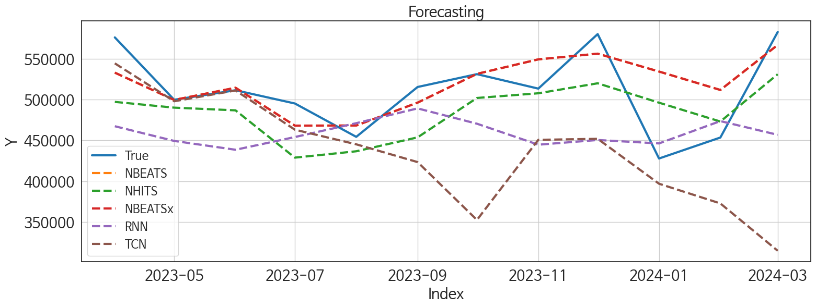
 | MSE | RMSE | MSPE | MAE | MAPE | MedAE | MedAPE
NBEATS | 3172750360.4 | 56327.172487 | 0.0030320759188 | 46846.817708 | 0.04596303202 | 38305.46875 | 0.03742030376
NBEATSx | 3172750360.4 | 56327.172487 | 0.0030320759188 | 46846.817708 | 0.04596303202 | 38305.46875 | 0.03742030376
NHITS | 5784166357.6 | 76053.707061 | 0.0053171581867 | 59766.708333 | 0.057799280012 | 46911.875 | 0.046992983641
LSTM | 62583894977 | 250167.73368 | 0.060867947347 | 190753.17708 | 0.18697528527 | 135750.875 | 0.12874801402
TiDE | 38698294365 | 196718.82057 | 0.038659996665 | 170923.82292 | 0.16987404506 | 146883.4375 | 0.14596002976
MLP | 34084974090 | 184621.16371 | 0.032762057075 | 173940.41146 | 0.17067738866 | 168697.53125 | 0.17133479588
TCN | 58359732258 | 241577.59055 | 0.055024077156 | 193680.52604 | 0.1884279609 | 175106.59375 | 0.16196075387
RNN | 39862478125 | 199655.8993 | 0.03718535378 | 194651.98958 | 0.18943675277 | 185632.625 | 0.1831720775
DilatedRNN | 1.0107896646E+11 | 317929.18467 | 0.097510030448 | 251017.03906 | 0.24560345411 | 239059.375 | 0.22909851516
GRU | 1.8852063301E+11 | 434189.62794 | 0.17851846647 | 403221.77865 | 0.39393144292 | 430006.6875 | 0.41784538281

Forecasting_전체
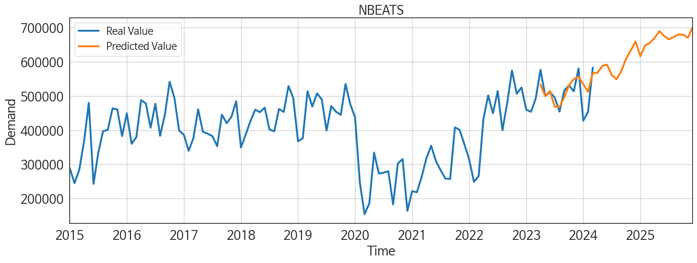
ds | unique_id | y | NBEATS | NBEATSx | NHITS | LSTM | TiDE | MLP | TCN | RNN | DilatedRNN | GRU
2023-04-01 | 1 | 1025955 | 1009081.25 | 1009081.25 | 1019521 | 903989.875 | 1120945.625 | 971312.3125 | 972232.8125 | 826266.625 | 934282.5 | 978742.3125
2023-05-01 | 1 | 1088042 | 978737.6875 | 978737.6875 | 931344.25 | 896490.375 | 992077.1875 | 981031.375 | 997217.9375 | 821026.8125 | 966856.1875 | 498976.71875
2023-06-01 | 1 | 1006231 | 958222.0625 | 958222.0625 | 946172.5 | 921227.4375 | 925089.6875 | 863861.1875 | 954367.6875 | 824396.625 | 992811.9375 | 358632.9375
2023-07-01 | 1 | 954043 | 927141.9375 | 927141.9375 | 946354 | 937974.625 | 792273.625 | 830697.25 | 944383 | 826706.4375 | 971463.625 | 488102.65625
2023-08-01 | 1 | 1003070 | 931413.8125 | 931413.8125 | 871543.5 | 959332.875 | 788525.9375 | 819769.5625 | 940965.3125 | 829614.875 | 951887.5 | 668385
2023-09-01 | 1 | 991399 | 967818.9375 | 967818.9375 | 906366.0625 | 946883.375 | 712458.75 | 735828.3125 | 927674.375 | 828317.1875 | 807881.75 | 702902
2023-10-01 | 1 | 1078780 | 1028504.1875 | 1028504.1875 | 981373.3125 | 929243.375 | 946782.5 | 861680.125 | 819390.875 | 827329.375 | 784178.5 | 595609.5
2023-11-01 | 1 | 1045942 | 1056136.5 | 1056136.5 | 1014733.125 | 958796.25 | 1158142.875 | 895494.375 | 645376.0625 | 817102.5625 | 683943.9375 | 631294.5
2023-12-01 | 1 | 1059829 | 1046735.875 | 1046735.875 | 997582.875 | 829290.6875 | 1048479.4375 | 806832.875 | 661593.875 | 812412.375 | 721617.6875 | 490118.84375
2024-01-01 | 1 | 957778 | 1046905.5625 | 1046905.5625 | 991543.25 | 643527.9375 | 693101.8125 | 803683.375 | 668548.875 | 833337.5 | 575420.0625 | 671171.625
2024-02-01 | 1 | 1012952 | 1041554 | 1041554 | 982537.8125 | 537673.5625 | 650990.9375 | 750855.6875 | 707641.125 | 828370.5 | 488267.09375 | 746789.4375
2024-03-01 | 1 | 1013909 | 1088453.5 | 1088453.5 | 999188.3125 | 484461.5 | 772358.75 | 829598.625 | 674371.75 | 827225.25 | 381956 | 568543.125
2024-04-01 | 1 | 0 | 1122139.5 | 1122139.5 | 1050777.75 | 511345.0625 | 939076.4375 | 805442 | 674811.125 | 835347.5625 | 447099.03125 | 596277.5
2024-05-01 | 1 | 0 | 1133236.375 | 1133236.375 | 1058199.875 | 482532.875 | 1011803.3125 | 930083.4375 | 767270.4375 | 827821.125 | 572514.6875 | 548571.125
2024-06-01 | 1 | 0 | 1133940 | 1133940 | 1091960.125 | 490639.34375 | 860415.5 | 845368.3125 | 779975 | 825452.125 | 615850 | 656260.4375
2024-07-01 | 1 | 0 | 1134382.25 | 1134382.25 | 1068962.5 | 572856.625 | 754951.1875 | 949023.4375 | 819643.375 | 822851.375 | 644215.125 | 681252.75
2024-08-01 | 1 | 0 | 1108786.5 | 1108786.5 | 1041477.9375 | 620359.5625 | 730764 | 893929 | 714806.375 | 824582.875 | 576590 | 717279.25
2024-09-01 | 1 | 0 | 1120666.375 | 1120666.375 | 1043962.75 | 631932.125 | 502626.1875 | 760935.75 | 691550.75 | 828160.9375 | 458591.9375 | 757910.0625
2024-10-01 | 1 | 0 | 1180209.875 | 1180209.875 | 1076250.125 | 535692.375 | 833510.875 | 805158.4375 | 691992.5 | 820675.5625 | 591299.9375 | 736079.6875
2024-11-01 | 1 | 0 | 1185161.75 | 1185161.75 | 1083935.5 | 454545.71875 | 932603.0625 | 748227 | 807177.6875 | 823546.9375 | 732979.1875 | 655269
2024-12-01 | 1 | 0 | 1209640.375 | 1209640.375 | 1158835.75 | 474668.875 | 675609.8125 | 826344.875 | 793605.25 | 818603.75 | 742089.0625 | 664239.875
2025-01-01 | 1 | 0 | 1195656 | 1195656 | 1180075.5 | 539412.125 | 934135.75 | 933258.875 | 733408.625 | 826831.5 | 646138.5625 | 849522.75
2025-02-01 | 1 | 0 | 1234132.375 | 1234132.375 | 1166600 | 672403.625 | 680242.625 | 1147279.875 | 815063.625 | 814695.875 | 625264.3125 | 875483.25
2025-03-01 | 1 | 0 | 1251246.375 | 1251246.375 | 1199771.75 | 682526.75 | 882388.8125 | 1171113.125 | 745266.75 | 823483.625 | 648905.625 | 778145.6875
2025-04-01 | 1 | 0 | 1262408.75 | 1262408.75 | 1206351.125 | 666639.625 | 1022273.4375 | 1174250.875 | 750924.3125 | 819429.4375 | 748653 | 607685.25
2025-05-01 | 1 | 0 | 1284597.125 | 1284597.125 | 1238442 | 621696.5625 | 834977.9375 | 1194352.25 | 787580.5 | 811343 | 835917.75 | 590166.375
2025-06-01 | 1 | 0 | 1291120.5 | 1291120.5 | 1242238.125 | 613447.75 | 821613.9375 | 1217133.75 | 805299.75 | 814624.6875 | 845311.25 | 698943.875
2025-07-01 | 1 | 0 | 1300758.625 | 1300758.625 | 1236423.5 | 680898.5 | 812768.4375 | 1342227 | 825795 | 797029.0625 | 796669.75 | 849310.625
2025-08-01 | 1 | 0 | 1292561 | 1292561 | 1204427.25 | 734421 | 1165523.5 | 1216324.75 | 778103.125 | 806495.625 | 659508.9375 | 932656.3125
2025-09-01 | 1 | 0 | 1310865 | 1310865 | 1205367.875 | 768316.625 | 1013340.3125 | 1317118.25 | 784848.75 | 785769.875 | 645565.1875 | 924563.4375
2025-10-01 | 1 | 0 | 1307370.125 | 1307370.125 | 1199106.75 | 791907.9375 | 1046687 | 1263245.375 | 844773.4375 | 808070.625 | 732616.5 | 895153.3125
2025-11-01 | 1 | 0 | 1310645 | 1310645 | 1199112.75 | 719944.4375 | 714231.6875 | 1152193.625 | 881288.4375 | 795399 | 909066.4375 | 955367.375
2025-12-01 | 1 | 0 | 1346747.375 | 1346747.375 | 1193652.75 | 695756.3125 | 876022.8125 | 1215072.25 | 877860.125 | 775989.375 | 920747.25 | 967525.125

Performance_주말
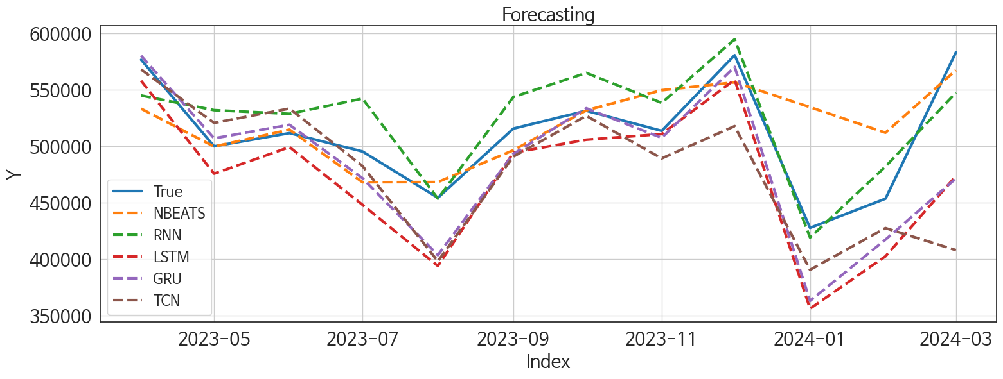
 | MSE | RMSE | MSPE | MAE | MAPE | MedAE | MedAPE
GRU | 1819983234.9 | 42661.261525 | 0.0069462910667 | 28826.445312 | 0.057819182308 | 16397.9375 | 0.030686618585
NBEATS | 1674827922.5 | 40924.661544 | 0.0080976089114 | 29005.872396 | 0.060134162909 | 21599.109375 | 0.039294472751
RNN | 781582562.33 | 27956.798142 | 0.0029218810902 | 25100.46875 | 0.048501929743 | 28167 | 0.054500937613
TCN | 3513528896 | 59275.027592 | 0.011414354876 | 39551.528646 | 0.075400779684 | 24591.8125 | 0.047796315736
LSTM | 2352330876.6 | 48500.833773 | 0.009325412623 | 38837.145833 | 0.077712186607 | 24884.546875 | 0.048271964653
DilatedRNN | 4010597137.2 | 63329.275515 | 0.015830031497 | 47331.979167 | 0.094141559827 | 37202.734375 | 0.065409861462
NHITS | 2742917315.2 | 52372.868121 | 0.0096672319702 | 42881.684896 | 0.08224640695 | 38474.4375 | 0.078549644892
TiDE | 5673717734 | 75324.084687 | 0.021768565459 | 67081.572917 | 0.13196090853 | 59187.921875 | 0.10982989401
CatBoost | 13767428076 | 117334.68403 | 0.049578622604 | 111523.18174 | 0.21498802261 | 113788.47591 | 0.22494586385
RandomForest | 14090202184 | 118702.15745 | 0.051429003975 | 112655.929 | 0.21789810287 | 110279.18602 | 0.2286239146
XGBoost | 14953432081 | 122284.22662 | 0.054969938891 | 116173.4974 | 0.22503944055 | 118112.23438 | 0.2380182609
LightGBM | 15345020966 | 123875.02156 | 0.056329000485 | 118619.07085 | 0.22946848881 | 125386.0884 | 0.24171506263
MLP | 4.9646958737E+11 | 704605.98023 | 2.2009596199 | 580491.39583 | 1.1824122328 | 606422.75 | 1.1699109787
NBEATSx | 6.6021110455E+13 | 8125337.5594 | 278.33884249 | 6598169.3151 | 13.309168359 | 6317547.75 | 11.947256261

Forecasting_주말
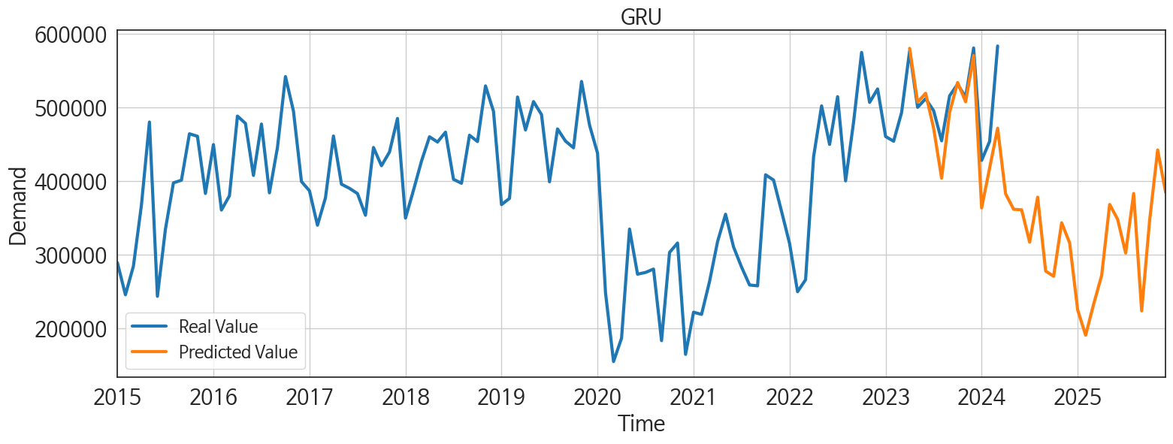
ds | unique_id | y | GRU | NBEATS | RNN | TCN | LSTM | DilatedRNN | NHITS | TiDE | CatBoost | RandomForest | XGBoost | LightGBM | MLP | NBEATSx
2023-04-01 | 1 | 576373 | 579916.1875 | 533098.5 | 544771.375 | 567764.125 | 557771.3125 | 539246.9375 | 492766.15625 | 527812.8125 | 435662.94496 | 435658.37378 | 435625.875 | 436016.87549 | 1256577.125 | 337077.34375
2023-05-01 | 1 | 499815 | 506871.9375 | 499622.6875 | 531812.9375 | 520537.21875 | 475635.375 | 506560.125 | 492767.4375 | 483294.9375 | 390935.67945 | 346104.87974 | 335167.59375 | 330180.44969 | 1414548.25 | 811160.4375
2023-06-01 | 1 | 511512 | 518892.0625 | 514574.4375 | 528576.5625 | 533226.1875 | 499113.28125 | 496099.1875 | 492766.96875 | 474798.90625 | 392814.36873 | 395141.87394 | 392922.03125 | 403809.37351 | 486090.0625 | 591762.6875
2023-07-01 | 1 | 495253 | 471646.125 | 468078.65625 | 542043.375 | 482379.46875 | 448118.65625 | 432863 | 492764.9375 | 452425.90625 | 435662.94496 | 435658.37378 | 435625.875 | 436016.87549 | 579872.0625 | 6293756.5
2023-08-01 | 1 | 454314 | 403628.1875 | 468221.34375 | 453575.90625 | 398218.65625 | 394009.34375 | 389988.375 | 492764.5625 | 362681.0625 | 370737.19346 | 369295.35507 | 370720.28125 | 368187.66332 | -722218.5625 | 7016852
2023-09-01 | 1 | 515497 | 493055.75 | 496311.96875 | 543423.25 | 490703.375 | 494139.75 | 483506.9375 | 492768 | 473093.15625 | 382652.67437 | 436743.33667 | 416159.6875 | 419131.44348 | 1113306.625 | 6707618
2023-10-01 | 1 | 531268 | 533519.5 | 531619.5625 | 564750 | 526782.125 | 505678.53125 | 526653.875 | 492769.6875 | 480068.28125 | 392814.36873 | 395141.87394 | 392922.03125 | 403809.37351 | 305347.5 | 6974242.5
2023-11-01 | 1 | 513516 | 507326.96875 | 549413.5625 | 538236.4375 | 489126 | 510689.4375 | 504074.59375 | 492767.375 | 598490.0625 | 370737.19346 | 369295.35507 | 370720.28125 | 368187.66332 | 883756.75 | 6451508
2023-12-01 | 1 | 580416 | 570061.375 | 556402.8125 | 594475.625 | 517674.46875 | 558656.75 | 541872.625 | 492771.5 | 651973.8125 | 491887.40087 | 486592.01511 | 492008.9375 | 436016.87549 | 1400442.625 | 7477249
2024-01-01 | 1 | 427738 | 363174.25 | 534461.5 | 419172.28125 | 390600.65625 | 356310.84375 | 314946.125 | 492765.96875 | 360561.875 | 370737.19346 | 369295.35507 | 370720.28125 | 368187.66332 | 1708113.125 | 13770432
2024-02-01 | 1 | 453494 | 417287.84375 | 511865.8125 | 481901.75 | 427524.0625 | 402553.71875 | 416214.59375 | 492771.03125 | 350117.25 | 369573.67264 | 349305.75401 | 335859.5 | 330180.44969 | 1068529.875 | 13996178
2024-03-01 | 1 | 583089 | 471450.84375 | 567172.125 | 547237.75 | 408003.125 | 473562.25 | 435765.125 | 492772.28125 | 435051.8125 | 399791.18399 | 402181.30585 | 399750.65625 | 419131.44348 | 408111.6875 | 14413889
2024-04-01 | 1 | 0 | 382216.3125 | 567809.75 | 442282.8125 | 323984.375 | 407716.625 | 319331.875 | 492768.59375 | 503642.125 | 370737.19346 | 369295.35507 | 370720.28125 | 368187.66332 | -714976.4375 | 14022109
2024-05-01 | 1 | 0 | 361325.5 | 587717.375 | 464749.15625 | 240865.70312 | 418205.03125 | 365821.71875 | 492767.5 | 397170.15625 | 264472.62585 | 272804.55867 | 263834.8125 | 387631.09308 | 1357094 | 14250561
2024-06-01 | 1 | 0 | 360616.75 | 591529.625 | 473498.625 | 311624.53125 | 440651.25 | 416079.25 | 492769.34375 | 383693.9375 | 435662.94496 | 435658.37378 | 435625.875 | 436016.87549 | -307546.15625 | 14293684
2024-07-01 | 1 | 0 | 316674.3125 | 560641.6875 | 386119.125 | 268095.0625 | 384301.125 | 342389.0625 | 492767.625 | 343045.9375 | 370737.19346 | 369295.35507 | 370720.28125 | 368187.66332 | 263015.21875 | 14270826
2024-08-01 | 1 | 0 | 377756.34375 | 548846.3125 | 448039.25 | 280387.34375 | 415425.375 | 375627.25 | 492771.1875 | 235055.54688 | 435662.94496 | 435658.37378 | 435625.875 | 436016.87549 | 1178023.25 | 13752838
2024-09-01 | 1 | 0 | 277419.40625 | 572977.875 | 439291.21875 | 190970.45312 | 437901.90625 | 402719.3125 | 492771.46875 | 246315.15625 | 392814.36873 | 395141.87394 | 392922.03125 | 403809.37351 | -1201932.25 | 14136770
2024-10-01 | 1 | 0 | 270325.25 | 608891.9375 | 396679.34375 | 201174.25 | 376692.96875 | 365618.34375 | 492772.4375 | 322141.65625 | 370737.19346 | 369295.35507 | 370720.28125 | 368187.66332 | 1998209.25 | 13883580
2024-11-01 | 1 | 0 | 343029.4375 | 633439.8125 | 474291.84375 | 285709.125 | 488438.8125 | 479137.4375 | 492771.03125 | 269121.15625 | 435662.94496 | 435658.37378 | 435625.875 | 436016.87549 | 1392852.875 | 14337668
2024-12-01 | 1 | 0 | 315638.21875 | 659208.3125 | 413726.3125 | 212515.375 | 460436.96875 | 466833.21875 | 492768.75 | 457356.8125 | 392814.36873 | 395141.87394 | 392922.03125 | 403809.37351 | 2132679 | 14036744
2025-01-01 | 1 | 0 | 224720.01562 | 616160.1875 | 310196.875 | 190056.78125 | 366727.75 | 337347.8125 | 492767.15625 | 321233.6875 | 392814.36873 | 395141.87394 | 392922.03125 | 403809.37351 | 850283.3125 | 13832530
2025-02-01 | 1 | 0 | 190286.1875 | 647682.8125 | 268400.25 | 144660.375 | 341237.1875 | 324473.4375 | 492772.34375 | 434609.03125 | 370737.19346 | 369295.35507 | 370720.28125 | 368187.66332 | 2127545.25 | 13804029
2025-03-01 | 1 | 0 | 232503 | 655487.5625 | 329864.4375 | 188687.04688 | 398834.375 | 361581.9375 | 492768.5625 | 453890.8125 | 423211.98466 | 425441.6499 | 423298.59375 | 419131.44348 | 1115732.25 | 14463118
2025-04-01 | 1 | 0 | 271403.84375 | 669360.1875 | 314547 | 225616.23438 | 451950.34375 | 430009.5 | 492770.5625 | 467345.46875 | 370737.19346 | 369295.35507 | 370720.28125 | 368187.66332 | 1258792.25 | 13776442
2025-05-01 | 1 | 0 | 367904.5 | 689715.375 | 431333.84375 | 319164.4375 | 464010.8125 | 437729.0625 | 492771.21875 | 598814.8125 | 435662.94496 | 435658.37378 | 435625.875 | 436016.87549 | 1481957.75 | 14350575
2025-06-01 | 1 | 0 | 347607.21875 | 675465.0625 | 364984.21875 | 295834.25 | 470049.4375 | 467097.90625 | 492770.65625 | 357104.59375 | 264472.62585 | 272804.55867 | 263834.8125 | 387631.09308 | 51828.738281 | 14457006
2025-07-01 | 1 | 0 | 301909 | 665633.25 | 324435.09375 | 255514.3125 | 432119.28125 | 436277.34375 | 492769.59375 | 514328.90625 | 370737.19346 | 369295.35507 | 370720.28125 | 368187.66332 | 217821.70312 | 14299052
2025-08-01 | 1 | 0 | 382811.4375 | 672133.5625 | 357777.53125 | 304781.6875 | 496630.09375 | 537848.25 | 492769.25 | 532301.875 | 399791.18399 | 402181.30585 | 399750.65625 | 419131.44348 | 2273615.25 | 14242579
2025-09-01 | 1 | 0 | 223314.57812 | 680005.75 | 218160.53125 | 203439.92188 | 350608.5625 | 392536.65625 | 492809.1875 | 295813.34375 | 370737.19346 | 369295.35507 | 370720.28125 | 368187.66332 | 306846.75 | 14232741
2025-10-01 | 1 | 0 | 346736.3125 | 679015 | 335294.78125 | 313907.75 | 416818.625 | 444272.375 | 492803.875 | 435567.1875 | 480832.88899 | 490539.41599 | 453883.96875 | 387631.09308 | 1221556.25 | 15302782
2025-11-01 | 1 | 0 | 441889.25 | 670211.3125 | 364822.71875 | 396498.375 | 500326.90625 | 560133.6875 | 492845.59375 | 424638 | 435662.94496 | 435658.37378 | 435625.875 | 436016.87549 | 1528361.875 | 15782840
2025-12-01 | 1 | 0 | 384078.3125 | 700905.625 | 305984.9375 | 376855.78125 | 461909.75 | 526871.625 | 492852.8125 | 357325.78125 | 370737.19346 | 369295.35507 | 370720.28125 | 368187.66332 | 2418359.25 | 15165032

Performance_주중
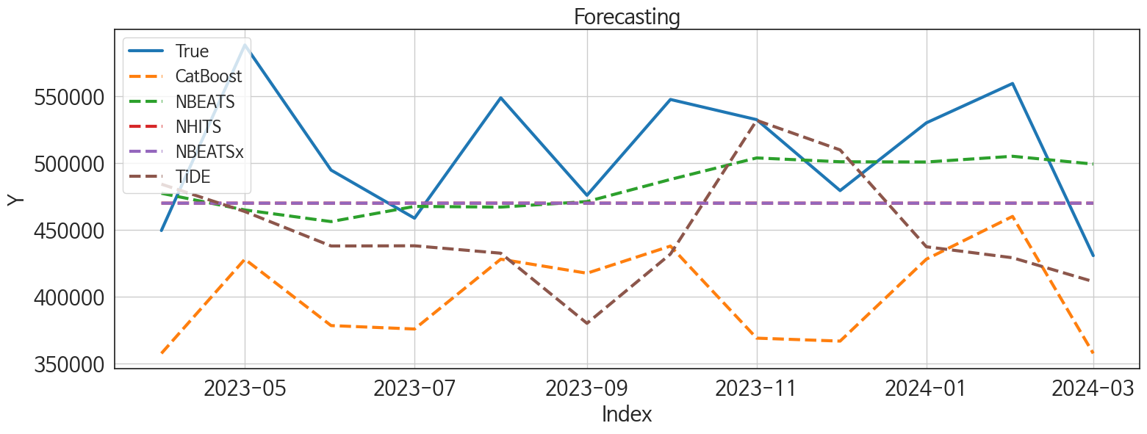
 | MSE | RMSE | MSPE | MAE | MAPE | MedAE | MedAPE
NBEATS | 3130877849.6 | 55954.247825 | 0.01091284501 | 45560.445312 | 0.087180648856 | 33863.015625 | 0.069815495017
NHITS | 3707201027 | 60886.788608 | 0.012257729373 | 49761.580729 | 0.093256999121 | 49609.9375 | 0.10211301085
NBEATSx | 3706800125.9 | 60883.496335 | 0.012256505461 | 49758.817708 | 0.09325211171 | 49612.34375 | 0.1021191121
TiDE | 6929022104.5 | 83240.747861 | 0.023860133027 | 69737.950521 | 0.1323878491 | 74641.25 | 0.14464006071
CatBoost | 12436016101 | 111516.88707 | 0.046090234523 | 107438.1918 | 0.20953976662 | 105724.66545 | 0.20218213465
LightGBM | 12243857669 | 110651.9664 | 0.045052200021 | 107559.41647 | 0.20949422086 | 96648.712745 | 0.20316882969
XGBoost | 12703771514 | 112711.00884 | 0.046978922203 | 107823.25781 | 0.21020059941 | 107158.15625 | 0.21409890046
RandomForest | 13092166993 | 114421.00766 | 0.048374333598 | 109876.68566 | 0.21409278119 | 107894.10054 | 0.2132292689
RNN | 13229381756 | 115019.04954 | 0.049550298794 | 112173.6224 | 0.21950563799 | 103211.1875 | 0.21005207069
DilatedRNN | 14503891983 | 120432.10528 | 0.055179046651 | 117715.53125 | 0.23127576675 | 109149.8125 | 0.23723901717
TCN | 15302048723 | 123701.44996 | 0.058423124559 | 121422.42969 | 0.23857580257 | 122653.875 | 0.2349934793
LSTM | 16874190683 | 129900.69547 | 0.063771686913 | 127234.41146 | 0.2494210856 | 118043.1875 | 0.25273092658
GRU | 19264529479 | 138796.71998 | 0.073043760375 | 135789.32292 | 0.26642746858 | 130911.90625 | 0.26651037617
MLP | 2.6876183593E+11 | 518422.44929 | 1.0031203319 | 351355.72559 | 0.69272925214 | 209177.75 | 0.43280866233

Forecasting_주중
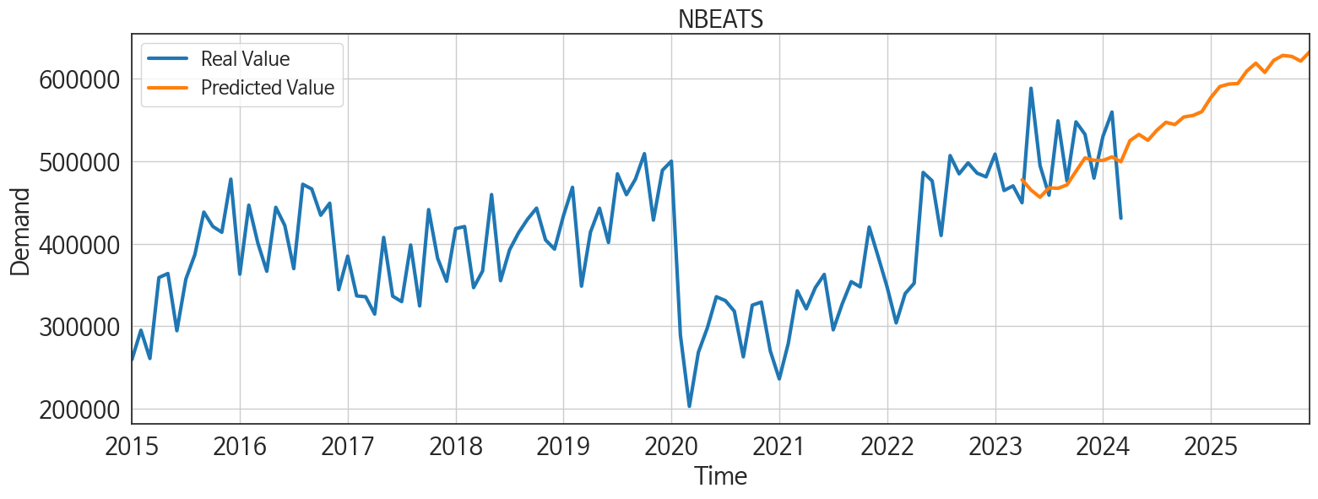
ds | unique_id | y | NBEATS | NHITS | NBEATSx | TiDE | CatBoost | LightGBM | XGBoost | RandomForest | RNN | DilatedRNN | TCN | LSTM | GRU | MLP
2023-04-01 | 1 | 449582 | 477399.59375 | 470020.03125 | 470020.25 | 484225.15625 | 357757.33583 | 357573.36023 | 356599.5 | 355328.88973 | 354752.1875 | 344757.28125 | 350772 | 341878.96875 | 333438.125 | 246777.09375
2023-05-01 | 1 | 588227 | 464952.84375 | 470020.0625 | 470023.6875 | 463763.25 | 428158.62794 | 433432.46518 | 424741.75 | 423619.73748 | 477808.59375 | 445247.375 | 449767.03125 | 430982.625 | 426650.875 | 372676.40625
2023-06-01 | 1 | 494719 | 456251.3125 | 470019.75 | 470023 | 438027.71875 | 378551.75413 | 412045.67871 | 371691.875 | 368806.42039 | 397428.75 | 373185.09375 | 353388.8125 | 343912.375 | 345109.6875 | 863965.375
2023-07-01 | 1 | 458790 | 467614.15625 | 470019.53125 | 470020.34375 | 438170.15625 | 375986.09757 | 375132.98333 | 381003.9375 | 380418.19202 | 380951.6875 | 367627.34375 | 367311.71875 | 364013.03125 | 345292.90625 | 268612.03125
2023-08-01 | 1 | 548756 | 467077.6875 | 470019.90625 | 470026.21875 | 432626.8125 | 428158.62794 | 433432.46518 | 424741.75 | 423619.73748 | 415590.28125 | 416331.5 | 434997.5625 | 402842.1875 | 392977.84375 | 378427.46875
2023-09-01 | 1 | 475902 | 471226.5625 | 470020 | 470024.0625 | 380246.8125 | 417677.06521 | 382723.10933 | 420725.65625 | 419337.48962 | 376323 | 386985.5 | 398193.59375 | 388689.65625 | 395051.8125 | 505613.9375
2023-10-01 | 1 | 547512 | 487753.90625 | 470020.25 | 470028.25 | 431977.28125 | 437944.04115 | 433432.46518 | 426304.9375 | 428804.58531 | 440668.625 | 453380.34375 | 422395.75 | 427111.3125 | 434925.625 | 503999.4375
2023-11-01 | 1 | 532426 | 503820.96875 | 470020.375 | 470025.21875 | 531908.3125 | 369161.14556 | 391384.86177 | 366046.34375 | 365729.40067 | 385723.8125 | 360697.96875 | 364456.0625 | 369568.09375 | 349989.375 | 2006279.375
2023-12-01 | 1 | 479413 | 500971.78125 | 470020.46875 | 470022.84375 | 509805.375 | 366947.17795 | 382723.10933 | 370394.9375 | 370045.06144 | 381082.78125 | 373601 | 358453.53125 | 365650.90625 | 360867.28125 | 1150043.75
2024-01-01 | 1 | 530040 | 500781.65625 | 470020.6875 | 470023.0625 | 437448.78125 | 428158.62794 | 433432.46518 | 424741.75 | 423619.73748 | 411522.5625 | 434030.625 | 405691.71875 | 423336.78125 | 395523.6875 | 56070.480469
2024-02-01 | 1 | 559458 | 505067.75 | 470020.65625 | 470027.1875 | 429224.25 | 460128.86138 | 412045.67871 | 478173.96875 | 462466.63076 | 387732.59375 | 408882.21875 | 417695.25 | 395711.8125 | 382833.40625 | 658969.875
2024-03-01 | 1 | 430820 | 499237.5 | 470020.5625 | 470027.75 | 411436.75 | 357757.33583 | 357573.36023 | 356599.5 | 355328.88973 | 339976.65625 | 318332.375 | 315452.8125 | 315134.3125 | 303512.5 | 707790.3125
2024-04-01 | 1 | 0 | 524770.375 | 470020.78125 | 470026.0625 | 409083.59375 | 422733.08187 | 433432.46518 | 424475.5 | 421581.06134 | 393157.5625 | 369161.875 | 358953.71875 | 386641.6875 | 368241.84375 | 1005523.375
2024-05-01 | 1 | 0 | 532324.875 | 470021.125 | 470027.78125 | 374586.59375 | 436186.82376 | 433432.46518 | 419567.59375 | 430667.87867 | 411482.3125 | 409555.71875 | 410194.5625 | 399473.09375 | 391491.625 | 672978.125
2024-06-01 | 1 | 0 | 525195.25 | 470021.28125 | 470028.34375 | 392776.03125 | 366947.17795 | 382723.10933 | 370394.9375 | 370045.06144 | 363552.96875 | 334161.28125 | 327101.28125 | 338530.15625 | 341791.9375 | 1160284.625
2024-07-01 | 1 | 0 | 537460.1875 | 470021.375 | 470023.25 | 407528.3125 | 473755.56965 | 391384.86177 | 481375.53125 | 472667.49954 | 405423.6875 | 387334.46875 | 399760.9375 | 397880.40625 | 396541.3125 | 1792456.5
2024-08-01 | 1 | 0 | 547009.8125 | 470020.53125 | 470025.1875 | 366804.5 | 378551.75413 | 412045.67871 | 371691.875 | 368806.42039 | 402252.5 | 360252.28125 | 357577.125 | 383506.8125 | 380779.59375 | 757105.75
2024-09-01 | 1 | 0 | 544275 | 470019.65625 | 470025.5 | 354177.5 | 461943.2382 | 412045.67871 | 462242.75 | 456316.462 | 450358.3125 | 444856.3125 | 449102.375 | 451910.4375 | 462318.8125 | -77702.453125
2024-10-01 | 1 | 0 | 553493.125 | 470020.3125 | 470024.21875 | 390346.21875 | 452538.24631 | 433432.46518 | 454769.15625 | 455344.69156 | 449033.3125 | 444429.09375 | 425125.84375 | 445276.375 | 447545.90625 | 580482.8125
2024-11-01 | 1 | 0 | 555211.25 | 470021.03125 | 470026.03125 | 300990.21875 | 357757.33583 | 357573.36023 | 356599.5 | 355328.88973 | 380333.65625 | 359370.8125 | 340812.8125 | 351998.34375 | 380048.5625 | 2219939.25
2024-12-01 | 1 | 0 | 559924.6875 | 470021.125 | 470026.9375 | 451983.90625 | 422733.08187 | 433432.46518 | 424475.5 | 421581.06134 | 423419.9375 | 414940.375 | 415032.90625 | 410865.15625 | 417918.5 | -836511.5625
2025-01-01 | 1 | 0 | 576997.9375 | 470021.25 | 470025.5 | 410686.90625 | 442813.75336 | 433432.46518 | 441280.09375 | 444484.6515 | 480626.125 | 503437.28125 | 483024.0625 | 521585.5 | 511353.0625 | 1436494.125
2025-02-01 | 1 | 0 | 590313.1875 | 470021.4375 | 470026.75 | 420187.59375 | 357757.33583 | 357573.36023 | 356599.5 | 355328.88973 | 355670.1875 | 334623.5625 | 336252.65625 | 336425.03125 | 365130.9375 | 1434763.75
2025-03-01 | 1 | 0 | 593313.3125 | 470021.71875 | 470028.09375 | 519262.9375 | 378551.75413 | 412045.67871 | 371691.875 | 368806.42039 | 391069.375 | 360392.84375 | 368252.5 | 356293.40625 | 372852.46875 | 1066647.125
2025-04-01 | 1 | 0 | 594020.3125 | 470022 | 470026.71875 | 438492.28125 | 369161.14556 | 391384.86177 | 366046.34375 | 365729.40067 | 434551.5625 | 435948.8125 | 443985.09375 | 428093.84375 | 449588.5625 | 841202
2025-05-01 | 1 | 0 | 609099.0625 | 470022.21875 | 470025 | 580161.8125 | 408230.08491 | 412045.67871 | 369487.78125 | 386154.91859 | 396681.8125 | 405216.75 | 416625.21875 | 420164.65625 | 409611.8125 | 2181454.5
2025-06-01 | 1 | 0 | 618635.125 | 470021.6875 | 470026.5625 | 431684.5625 | 375986.09757 | 375132.98333 | 381003.9375 | 380418.19202 | 362949.28125 | 385850.125 | 379030.15625 | 376840.3125 | 377621.375 | 166318.85938
2025-07-01 | 1 | 0 | 607444.125 | 470020.78125 | 470024.75 | 469235.21875 | 473755.56965 | 391384.86177 | 481375.53125 | 472667.49954 | 434816.1875 | 445737.40625 | 465625.21875 | 472980.53125 | 469341.625 | 219854.59375
2025-08-01 | 1 | 0 | 622109.0625 | 470020.5625 | 470025.46875 | 492073.6875 | 357757.33583 | 357573.36023 | 356599.5 | 355328.88973 | 376166.0625 | 394805.15625 | 377041.84375 | 394653.59375 | 390460.59375 | 1036207.25
2025-09-01 | 1 | 0 | 628017.8125 | 470020.84375 | 470026.25 | 439789.9375 | 369161.14556 | 391384.86177 | 366046.34375 | 365729.40067 | 447387.03125 | 450824.09375 | 432788.40625 | 432554 | 436074.3125 | 554329.875
2025-10-01 | 1 | 0 | 626800.5 | 470020.5625 | 470025.78125 | 444964.15625 | 448841.7812 | 433432.46518 | 443428.53125 | 444682.89283 | 435100.78125 | 467685.9375 | 450233.0625 | 502482.03125 | 501176.0625 | 1420566.125
2025-11-01 | 1 | 0 | 621119.9375 | 470019.875 | 470027.125 | 391684.4375 | 357757.33583 | 357573.36023 | 356599.5 | 355328.88973 | 383427.5 | 386616.125 | 369318.75 | 401756.15625 | 410614 | -656444.125
2025-12-01 | 1 | 0 | 632496.0625 | 470019.5625 | 470051.59375 | 331816.65625 | 428158.62794 | 433432.46518 | 424741.75 | 423619.73748 | 455185.9375 | 472701.40625 | 467615.4375 | 481263.6875 | 482228.75 | 1550200.875

